Sheet1
COMMERCIAL INVOICE |  |  |  |  | 

 |  | ID | COM1140725 | Date | 2025-07-16
For Account: |  | Address:
Al Andalus Islamic International Boarding School (Putri)

Email: |  | Remarks:

Telephone:

Total Amount | Total Items | Total Quantity
Rp53,856,000.00 | 6 | 272

Description of items | ISBN | Quantity | Unit (Rp.) | Discount (%) | Amount (Rp.) | Total (Rp.)
SMP Putri Kelas VII
Blueprint 1 - Student Book | 9781613529201 | 47 | Rp220,000.00 | 10% | Rp198,000.00 | Rp9,306,000.00
SMP Putri Kelas VIII
Blueprint 2 - Student Book | 9781613529232 | 48 | Rp220,000.00 | 10% | Rp198,000.00 | Rp9,504,000.00
SMP Putri Kelas IX
Blueprint 3 - Student Book | 9781613529263 | 50 | Rp220,000.00 | 10% | Rp198,000.00 | Rp9,900,000.00
SMP Putri Kelas X
Blueprint 4 - Student Book | 9781613529294 | 47 | Rp220,000.00 | 10% | Rp198,000.00 | Rp9,306,000.00
SMP Putri Kelas XI
Blueprint 5 - Student Book | 9781640151031 | 45 | Rp220,000.00 | 10% | Rp198,000.00 | Rp8,910,000.00
SMP Putri Kelas XII
Blueprint 6 - Student Book | 9781640151048 | 35 | Rp220,000.00 | 10% | Rp198,000.00 | Rp6,930,000.00
 |  |  |  |  | Grand Total (Rp.) | Rp53,856,000.00

Transfer to : BCA 4685015898 on behalf PT Solusi Edukasi Gemilang

Syarat dan kebijakan : Pembayaran secara fragment (4/4) pada priode berikut • 31 Juli 2025 (1/4) dengan total Rp. 32.076.000, 00,- • 31 Agustus 2025 (1/4) dengan total Rp. 32.076.000, 00,- • 30 September 2025 (1/4) dengan total Rp. 32.076.000, 00,- • 31 Oktober 2025 (1/4) dengan total Rp. 32.076.000, 00,- Rincian total (4/4) = Rp. 128.304.000, 00,-

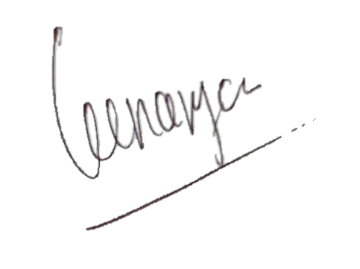

Regards,

PT Solusi Edukasi Gemilang

PT SOLUSI EDUKASI GEMILANG - 18 Office Park Building, 21th floor Unit C, Jl. TB. Simatupang No. 18, Kec. Pasar Minggu Jakarta Selatan 12520

